Conjunto BF
 |  | Clasificación de la Información
 |  | Información de Entrada
 |  | Variables Principales de Entrada
 |  | Parámetros de Diseño Asumidos
 |  | Parámetros tomados de la Literatura Científica o Técnica
 |  | Información de Salida
 |  | Resultados Finales e Indicadores de Desempeño
 |  | Indicadores de Control
 |  | Parámetros y Datos de Diseño Calculados
 |  | Otros Cálculos
Notas | Fuente |  |  |  |  | Calculo Alterno | Diferencia
 |  | LAGUNA EUTROFIZADA CON BIORREACTORES FLOTANTES
 |  | Parámetros Principales
 |  | Carga de Nitrógeno Amoniacal sobre la Laguna |  | 60.00 | kg NH4/día | 60.00 | 0.00
 | Variable de Ajuste | No de Conjuntos de Biorreactores Flotantes |  | 5 | u | 5 | 0.00
 |  | Carga Total de Nitrógeno Amoniacal Removida |  | 52.85 | kg NH4/día | 52.85 | 0.00
 |  | Eficiencia en la Remoción de Nitrógeno Amonical |  | 88.1% |  | 88.1% | 0.00
 | Figura C-24 | Area Mínima por Conjunto |  | 0.05 | hectáreas | 0.05 | 0.00
 | Variable de Ajuste | Area de Laguna cubierta por Conjunto |  | 1.00 | hectáreas | 1.00 | 0.00
 |  | Area Total de Laguna Requerida |  | 5.00 | hectáreas | 5.00 | 0.00
 |  | Carga Orgánica en la Laguna |  | 1.20 | grHN4/m2-día | 1.20 | 0.00
 |  | Producción de Peces |  | 147.1 | Ton/año | 147.1 | 0.00
 |  | Consumo Anual de Energía |  | 35,775 | kW-h/año | 35,775 | 0.00
 |  | Cantidad Diaria Total de Forraje a Suministrar |  | 119 | Kg/día | 119 | 0.00
 |  | Cálculos de la Capacidad de Remoción de Nitrógeno por Conjunto de Biorreactores Flotantes
 |  | Remoción de Nutrientes por las Algas
 | Abbas Mehrabadi et al (Ref. C-69) | Tasa de Producción de Peso Seco de Algas | 40 a 70 ton/ha-año | 40 | Ton/ha-año | 40 | 0.00
 | Tabla C-8. Radhakrishnan S.et al (Ref. C-70) | Contenido de Proteina | Clorela | 55,7% |  | 55,7% | 0.00
 | Yoram Avnimelech (Ref. B-11) | Proporción de Nitrógeno en Proteina |  | 16% |  | 16% | 0.00
 |  | Carga diaria de NH4 Removida en la Laguna por Algas por Conjunto | 92.4% | 9.77 | Kg NH4/día | 9.77 | 0.00
 |  |  |  | 0.98 | gr/m2-día | 0.98 | 0.00
 |  | Cantidad de Algas Producidas en Area de Conjunto |  | 4.57 | Kg Biomasa/hora | 4.6 | 0.00
 |  | Aireación y Remoción de Nutrientes por la Nitrificación Heterótrofa
 |  | Remoción de NH4 por Nitrificación Heterótrofa por Conjunto |  | 0.033 | Kg NH4/hora | 0.033 | 0.00
 | Estequiometría Ecuación C-1 | Oxígeno para Nitrificación Heterotrófa de NH4 |  | 4.71 | Kg O2/Kg NH4 | 4.71 | 0.00
 |  | Consumo de Oxígeno para Nitrificación Heterótrofa | 9.9% | 0.16 | KgO2/hora | 0.16 | 0.00
 | Estequiometría Ecuación B-1 | Tasa de Producción de Biomasa por Gramo de NH4 |  | 8.07 | Kg Biomasa/Kg NH4 | 8.07 | 0.00
 |  | Cantidad de Biomasa Producida por Nitrificación en Conjunto |  | 0.27 | Kg Biomasa/hora | 0.27 | 0.00
 |  | Producción Total Diaria de Biomasa Alimenticia |  | 4.84 | Kg Biomasa/hora | 4.84 | 0.00
 | Tabla B-14 | Alimento Diario como Proporción del Peso de Peces |  | 5.3% |  | 5.3% | 0.00
 |  | Masa de Peces por Conjunto |  | 2,190 | Kg | 2,190 | 0.00
 |  | Peso de Peces Asumido |  | 10 | gr/pez | 10 | 0.00
 | Ecuación B-6 | Consumo de Oxígeno por Peces | CO | 0.65 | KgO2/hora | 0.65 | 0.00
 |  | Tasa de Conversión Alimenticia para Zooplacton |  | 1.20 |  | 1.20 | 0.00
 |  | Consumo de Oxígeno por Zooplancton |  | 0.78 | KgO2/hora | 0.78 | 0.00
 |  | Consumo de Oxígeno por Fauna Acuática | 89.9% | 1.43 | KgO2/hora | 1.43 | 0.00
 | Hoja "Parrilla de Aireación" | Tasa de Transferencia de Oxígeno por Conjunto | AOTR | 1.59 | KgO2/hora | 1.59 | 0.00
 | Aplicar Función Objetivo con valor de AOTR | Tasa de Transferencia de Oxígeno por Conjunto |  | 1.59 | KgO2/hora | 1.59 | 0.00
 | Calcular con Función Objetivo | Remoción de NH4 por Nitrificación Heterótrofa por Conjunto | 7.6% | 0.033 | Kg NH4/hora | 0.033 | 0.00
 |  |  |  | 0.803 | Kg NH4/día | 0.803 | 0.00
 |  | Remoción Total de NH4 por Conjunto |  | 10.57 | Kg NH4/día | 10.57 | 0.00
 | Hoja "Parrilla de Aireación" | Potencia Neta de la Parrilla | Pw | 0.17 | Kw | 0.17 | 0.00
 | Hoja "Agua-T(°C) | Viscocidad Dinámica del Agua a T°C | μ | 8.91E-04 | kg/m.s | 8.91E-04 | 0.00
 | Kody García, (Ref. C-19 ) | Rango del Gradiente de Velocidad | G | 184 a 342 | 1/s | 184 a 342
 |  | Volumen de Agua del Biorreactor | Ɐ | 1.65 | m3 | 1.65 | 0.00
 | Ecuación C-6 | Gradiente de Velocidad en Biorreactor Flotante Calculado G | Cumple | 335 | 1/s | 335 | 0.00
 |  | Análisis de Producción y Consumo de Forraje
 |  | Producción de Biomasa Alimenticia en Area del Conjunto |  | 116.1 | Kg/día | 116.1 | 0.00
 | Tabla B - 16 | Tasa Total de Conversión Alimenticia para Peces |  | 1.44 |  | 1.44 | 0.00
 |  | Producción de Peces por Conjunto |  | 80.6 | Kg/día | 80.6 | 0.00
 |  |  |  | 29.4 | Ton/año | 29.4 | 0.00
 | Figura C-38. H. Jupsin et al (Ref. C-66). | Lapso de Operación Contínua de Biorreactores | 6 p.m. a 5 a.m. | 11 | horas/día | 11 | 0.00
 | Variable de Ajuste | Lapso de Operación Intermitente de Biorreactores | 5 min cada 1/2 hora | 1 | horas/día | 1 | 0.00
 |  | Tiempo Total de Operación Diaria |  | 12 | horas | 12 | 0.00
 | Hoja "Parrilla de Aireación" | Consumo Diario de Energía |  | 19.6 | kW-h/día | 19.6 | 0.00
 |  | Eficiencia Energética en Remoción de Nitrógeno |  | 539 | gr NH4/kW-h | 539 | 0.00
 |  | Cálculo de Bioportadores Tubulares Porosos
 | Hoja "Flotación en Biorreactor" | Profundidad de Sumergencia del Biorreactor |  | 0.55 | m | 0.55 | 0.00
 | Hoja "Parrilla de Aireación" | Altura de la Capa de Bioportadores |  | 0.07 | m | 0.07 | 0.00
 |  | Ancho Superficie del Biorreactor |  | 1.50 | m | 1.50 | 0.00
 |  | Longitud del Biorreactor |  | 2.00 | m | 2.00 | 0.00
 |  | Volumen de Bioportadores Tubulares por Biorreactor |  | 0.21 | m3 | 0.21 | 0.00
 |  | Volumen de Bioportadores Tubulares por Conjunto |  | 1.24 | m3 | 1.24 | 0.00
 |  | Area de Biopelícula por m2 |  | 605 | m2/m3 | 605 | 0.00
 |  | Area de Biopelícula en Bioportadores Tubulares por Conjunto |  | 750 | m2 | 750 | 0.00
 |  | SUMINISTRO DE CARBONO
 | Andrew J. Ray et al (Ref. C-44). Num. B-9.6 | Relación C/N para Asimilación del Nitrógeno | C/N | 20 |  | 20 | 0.00
 |  | Consumo de Carbohidratos |  | 16.05 | Kg/día | 16.05 | 0.00
 | Tabla C-5. R. M. Hoffman et al. (Ref. C-59) | Componente Hidrolizable (azúcares) |  | 5.07% |  | 5.07% | 0.00
 | Tabla C-5. R. M. Hoffman et al. (Ref. C-59) | Componente Rápidamente Fermentable (hojas) |  | 8.40% |  | 8.40% | 0.00
 | Tabla C-5. R. M. Hoffman et al. (Ref. C-59) | Fibra Detergente Neutra FDN |  | 54.00% |  | 54.00% | 0.00
...
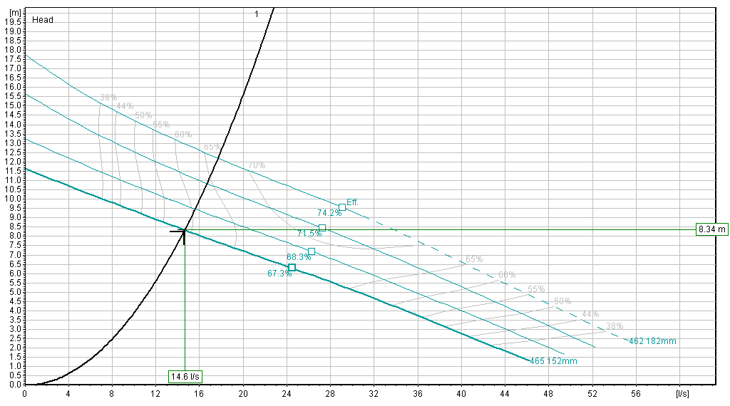
...

Altenativas de Bombas
...
 |  | Alternativas de Bombas
Marca | Hidromac Malmedi Linea AZ | IHM Eurolínea | Barnes | Barmesa BVL vertical | Bell&Gossett
Modelo | 4X4X7A 100-160A | 10X16 | GSP1-3B | 6x6x10 | Serie e-1531 3BD
Ø Rotor | 159 | 162 mm | 5,5" | 9,12" | 8.5"
Vel. Motor RPM | 1,750 | 1,750 | 1,750 | 1,150 | 1,170
Potencia de Diseño | 2 HP | 2,5HP | 2HP | 3 HP | 3 HP
Eficiencia | 80% | 78% | 78% | 80% | 80%
Conexiones | 4" | 4" x 4" | 4" x 3" | 6" vertical | 3" x 3"

 |  | Hidromac Malmedi Linea AZ 4X4X7A 100-160A |  |  |  | IHM Eurolínea 10X16 | Barnes GSP1-3B
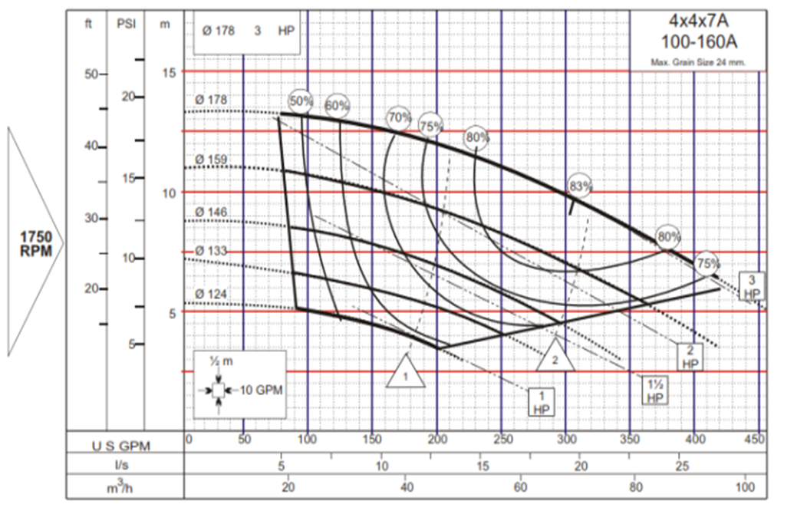
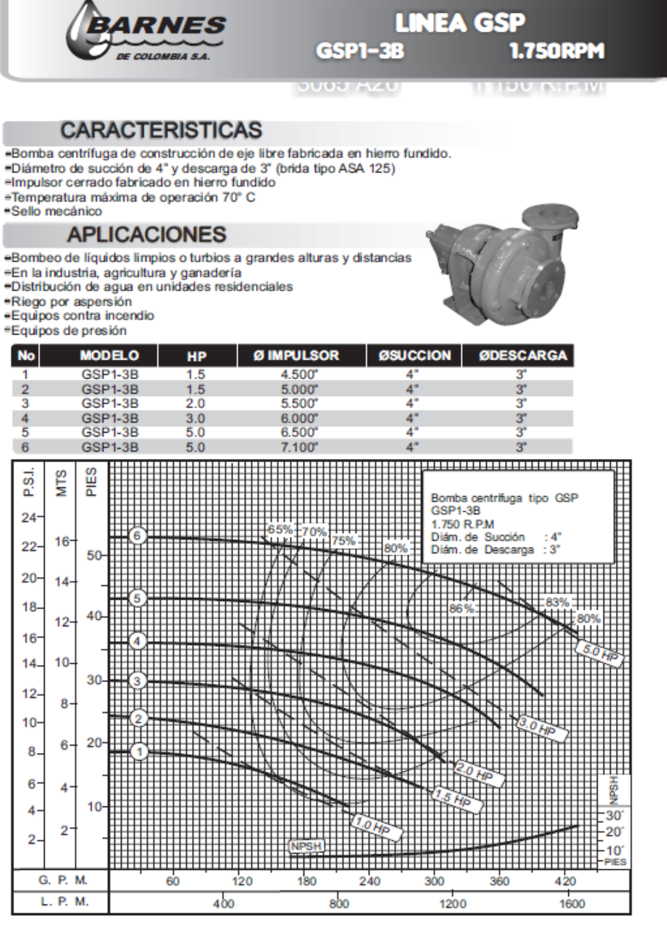

 |  | BARMESA VBL VERTICAL
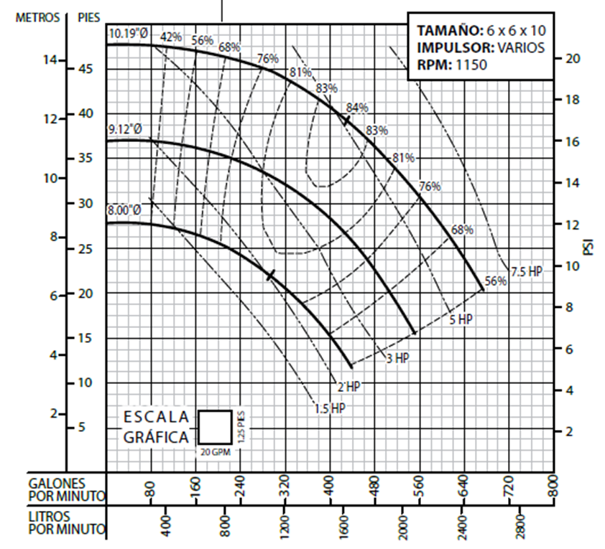

 |  |  |  |  |  | Bell&Gossett Serie e-1531 3BD

